상품제안서
엘리브 2종 여행용 의류 파우치 세트 | 상품코드: F32520

 |  |  |  |  |  |  | 02-412-0044 | www.easy1.co.kr
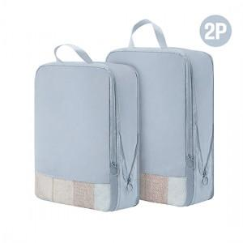

【상세/제작정보】

【인쇄/포장옵션】 | 실크, 스티커, 풀칼라 / OPP(비닐)

【공급단가】 | 수량 | 50~ | 100~ | 500~ | 1,000~ | 2,000~
*VAT별도 | 단가 | 7,440원 | 7,310원 | 7,130원 | 7,000원 | 6,820원

【상품 URL】 | https://dev.easy1.co.kr:443/src/goods_detail.php?gdno=32520

